比較表
クラックは拡大しない
クラックは拡大する
モルタル吹付工の金網比較表
 | 第1案 長寿金網（IR被覆鉄線金網） | 第2案 メッキラス金網（メッキ金網）
現場使用例 | 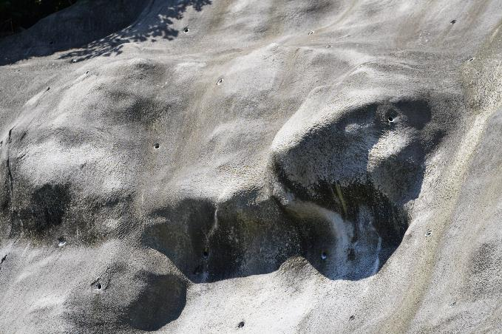 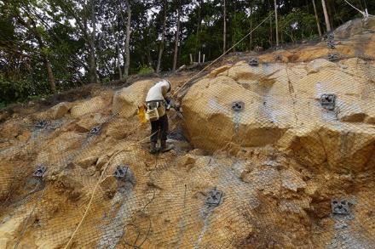 | 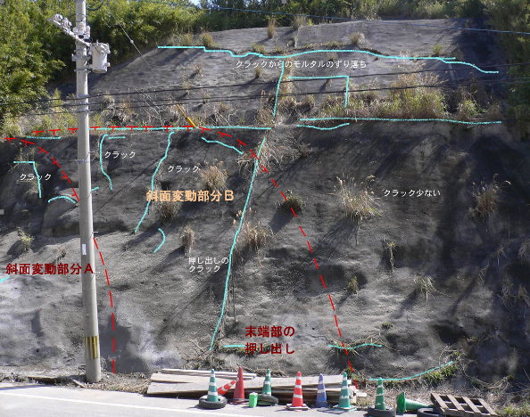 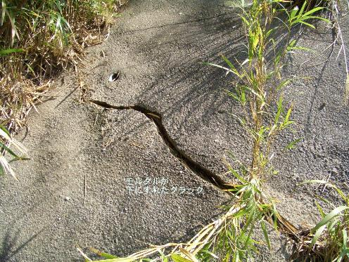
 | 強風化帯法面に突出した岩体は、岩が傾きモルタルに割れ目が生じやすい（右図）。 施工現場では、突出岩体の下部に白いクラックの痕跡が認められるが、自己修復して割れ目は閉じている。 内部の金網はモルタルにクラックが入っても錆びて破断することが無くクラックの拡大を防止する。 （自己修復：コンクリート内部の未反応成分が水と反応し狭いクラックを塞ぐ現象） | 強風化岩や断層破砕帯では、斜面が変形しやすいためにモルタル吹付後20～30年程度でモルタルは割れ目だらけになり補修した現場が多い。 割れたモルタルは、内部の鉄線が錆びて断線し、各所でクラックが大きく開いた。
メッキ
芯線
線材 | 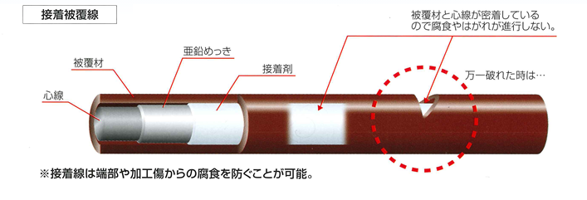
工法概要 | 芯線材：GH3 芯線径2.0㎜ 線径2.8㎜ 引っ張り強さ：590～880N/㎟ 亜鉛メッキ付着量：90g/㎡ アイオノマー樹脂厚：400μｍ | 芯線材：GS2 芯線径2.0㎜ 線径2.0㎜ 引っ張り強さ：290～540N/㎟ 亜鉛メッキ付着量：20g/㎡以上（SWMGS-2 ）
試験結果 | ・塩水噴霧試験：10,000時間で変化なし ・耐薬品性試験結果：強酸性から強アルカリ性まで、また水溶液の違い関係なく、被覆に異常は見られない。 ・薬品浸漬試験結果：硫酸、塩酸、温泉水への浸漬による外観の変化なし。 | ・塩水噴霧試験： 数百時間以内に発錆び ・耐薬品性試験結果： 直ぐに錆びる。 ・耐硫酸性・耐塩酸性・耐硫化性試験結果： 直ぐに錆び発生
耐久性 | ・アイオノマー樹脂（低密度ポリエチレン）が酸やアルカリおよび衝撃に強いため、金網の耐久性は100年以上。 ・モルタル吹付のクラックが広がらないので、クラックは自己修復し閉じる。 | ・金網のメッキはコンクリート内部のPH12以上の高アルカリ性環境では1～2年で溶解し、金網は錆び始める。 ・モルタルにクラックが出来ると雨水が浸透し、早期に金網は断線する。そのため、クラックは大きく広がる。
LCC | 100年間のコストは、1回の建設で良い。 吹付モルタル8㎝ 7,320円/㎡＋金網の増加コスト3,392円/㎡= 10,712円 | 50年間のコストは、建設後30年で取り壊して再建設する必要が有る。 吹付モルタル8㎝ 7,320円/㎡ × 3.3回 ＝ 24,156円＋α（6,000円） α：（補修工事発注経費＋剥がしたモルタルの処分費≒3,000円）×２回＝6,000円
総合判定 | 100年間のコストは 10,712円/㎡で景観も良い ◎ | 100年間のコストは 30,156円/㎡でクラックが多発し維持管理に手間が掛かる △

